Лист1
№ п/п | Наименование | Длина /метр | Ширина/см. | Цена/руб. | Кол-во | Сумма | Фото
1 | Поводок канат | 1,2 метра | 1,2 см | 120.00 |  | 0.00
2 | Поводок канат с мягкой ручкой | 1,2 метра | 1,2 см | 130.00 |  | 0.00
3 | Поводок канат | 1,2 метра | 0,8 см | 100.00 |  | 0.00
4 | Поводок канат с амортизатором | 1,8 метра | 1,3 см | 230.00 |  | 0.00
5 | Поводок канат с амортизатором | 1,2 метра | 1,3 см | 205.00 |  | 0.00
6 | Поводок канат удавка | 1,2 метра | 1,2 см | 120.00 |  | 0.00
7 | Комлект поводок + шлейка | 1,2 метра | 1,0см | 260.00 |  | 0.00
8 | Комлект поводок + шлейка (стропа) | 1,2 метра | 1,2 см | 50.00 |  | 0.00 | 
9 | Комлект поводок + шлейка (стропа) | 1,2 метра | 1,5 см | 80.00 |  | 0.00
10 | Поводок канат с ручкой кр. №8 | 1,2 метра | 1,2 см | 160.00 |  | 0.00
11 | Поводок канат с ручкой кр. №8 | 1,8 метра | 1,2 см | 200.00 |  | 0.00
12 | Поводок канат с карабином №8 | 1,2 метра | 1,2см | 150.00 |  | 0.00
13 | Поводок канат с карабином №8 | 1,8 метра | 1,2 см | 190.00 |  | 0.00
14 | Поводок канат | 1,8 метра | 0,8 см | 120.00 |  | 0.00
15 | Поводок канат (плетеный) | 1,2 метра | 1,4 см | 190.00 |  | 0.00
16 | Поводк + шлейка-(стропа)"радуга" | 1,2 метра | 1,2 см | 260.00 |  | 0.00
17 | Поводк + шлейка-(стропа)"радуга" | 1,2 метра | 0,8 см | 170.00 |  | 0.00 | 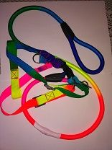
18 | Комлект поводок + шлейка-(стропа) | 1,2 метра | 1,2 см | 280.00 |  | 0.00
19 | Водилка с амортизатором | 0,25 метра | 2,5 см | 180.00 |  | 0.00
20 | Водилка с амортизатором | 0,60 метра | 1,35 см | 200.00 |  | 0.00
21 | Чесалка варежка |  |  | 240.00 |  | 0.00
22 | Чесалка перчатка |  |  | 120.00 |  | 0.00

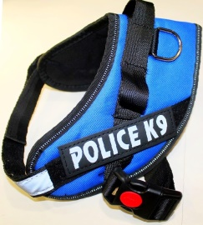
23 | Шлейка "K9" | S |  | 500.00 |  | 0.00
24 | Шлейка "K9" | М |  | 550.00 |  | 0.00
25 | Шлейка "K9" | L |  | 600.00 |  | 0.00
26 | Шлейка "K9" | XL |  | 650.00 |  | 0.00
27 | Шлейка "K9" | XXL |  | 700.00 |  | 0.00
 | ИТОГО |  |  |  |  | 0.00

 | Поводки и комплекты | по 12 шт./уп.
 | Шлейки | по1 шт.

